Titel

Statistischer Bericht
Täglicher Lkw-Maut-Fahrleistungsindex
Datenstand: 19.09.2026
EVAS-Nummer
42191
Ergänzung zur Datenbank
GENESIS-Online
Die Datenbank des Statistischen Bundesamtes
Statistisches Bundesamt (Destatis), Deutsche Bundesbank, Bundesamt für Logistik und Mobilität (BALM)
Erschienen am 24. September 2026
Informationen zur Barrierefreiheit
Inhaltsübersicht
Ende des Titelblatts.

GENESIS-Online
zur Inhaltsübersicht
Übersicht GENESIS-Online
Für den Bereich Indizes aus der Lkw-Mauterhebung sind in GENESIS-Online folgende Abrufmöglichkeiten gegeben:
Code | Inhalt | Zeitraum
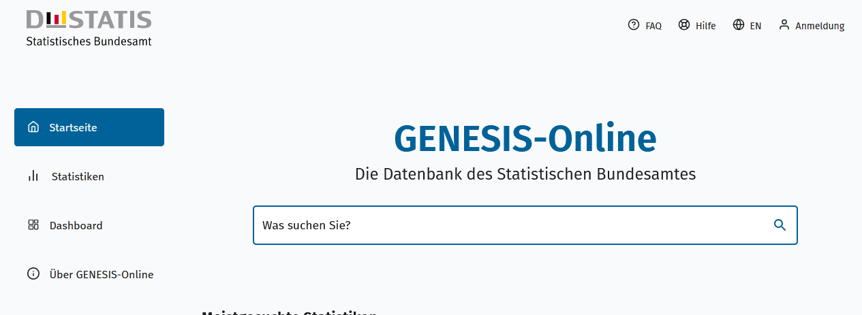
Geben Sie den Code
(z. B. 42191-0001) in das Suchfenster der Datenbank GENESIS-Online ein.
42191-0001 | Lkw-Maut-Fahrleistungsindex: Deutschland, Monate, Original- und bereinigte Daten | Monatlich ab Januar 2005
42191-0002 | Lkw-Maut-Grenzfahrtenindex: Deutschland, Monate, Original- und bereinigte Daten, Nachbarstaaten | Monatlich ab Juli 2018
42191-0010 | Lkw-Maut-Fahrleistungsindex: Bundesländer, Monate, Original- und bereinigte Daten | Monatlich ab Januar 2008
Ende der Übersicht der GENESIS-Online-Tabellen.

